手順書
操作手順書 |  |  |  |  | 作成日時：2019/08/07-18:52:45

 | １．操作環境

 |  |  | シナリオファイル名 | C:\Users\Administrator\Desktop\動作確認手順\倉庫マスタ登録_訂正.winsnr

 | ２．操作手順

 |  | ２．１．シナリオ：倉庫マスタ登録/訂正
 |  |  | ２．１．１．[倉庫マスタ登録／訂正]ウィンドウ |  |  | 確認日 | 結果
 |  |  | 画面 | 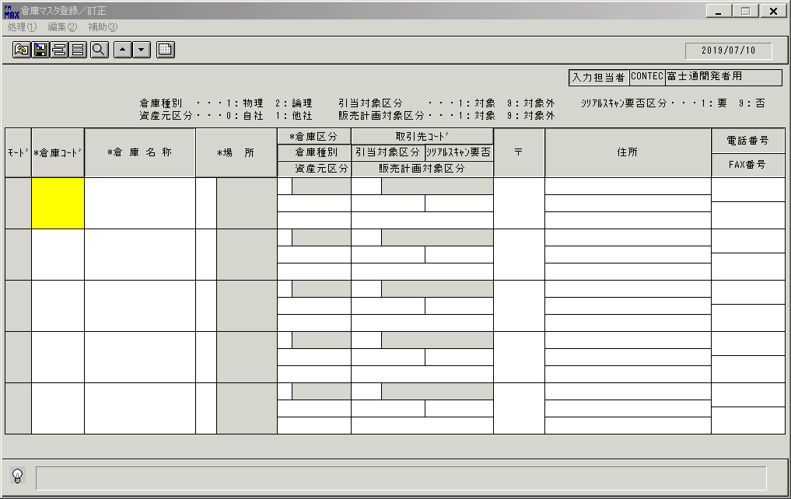
 |  |  | 操作内容 | 「倉庫コード」「倉庫名称」を入力します。

 |  |  | ２．１．２． [倉庫マスタ登録／訂正]ウィンドウ |  |  | 確認日 | 結果
 |  |  | 画面 | 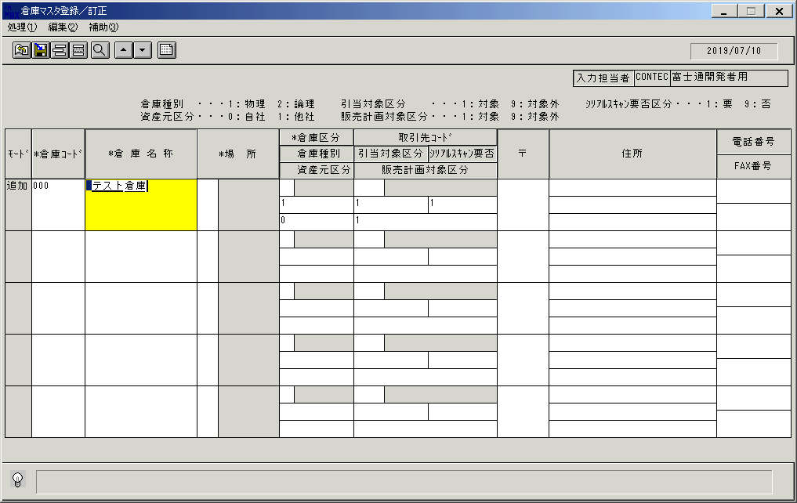
 |  |  | 操作内容 | 「場所」をクリックします。

 |  |  | ２．１．３．[倉庫マスタ登録／訂正]ウィンドウ - [場所名称一覧]ウィンドウ |  |  | 確認日 | 結果
 |  |  | 画面 | 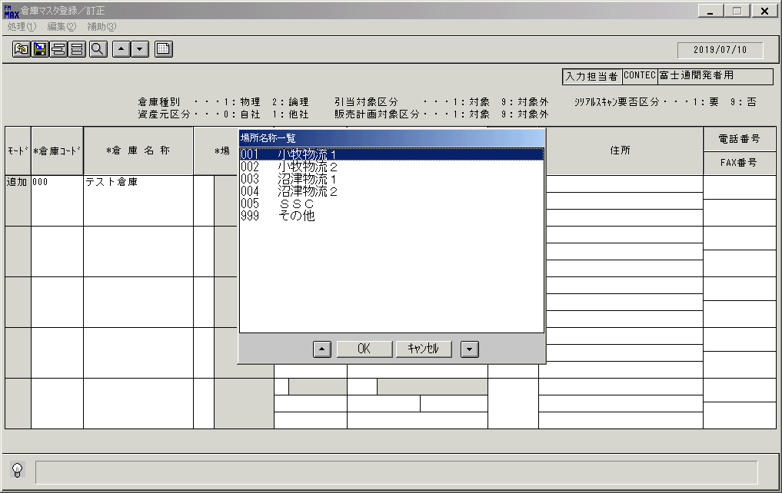
 |  |  | 操作内容 | 「場所名称一覧」ウィンドウが初期表示されます。

 |  |  | ２．１．４．[場所名称一覧]ウィンドウ |  |  | 確認日 | 結果
 |  |  | 画面 | 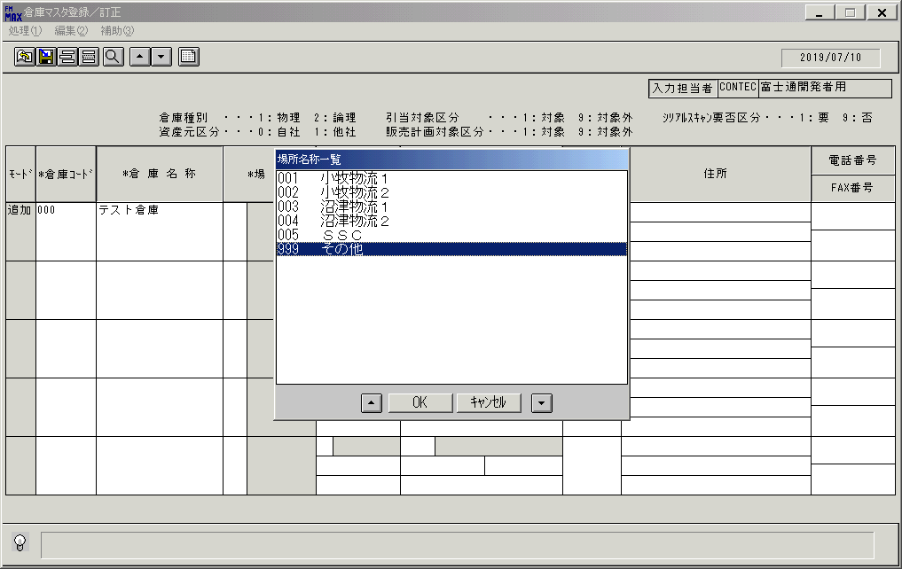
 |  |  | 操作内容 | レコードを選択し、「ＯＫ」を押します。

 |  |  | ２．１．５．[倉庫マスタ登録／訂正]ウィンドウ |  |  | 確認日 | 結果
 |  |  | 画面 | 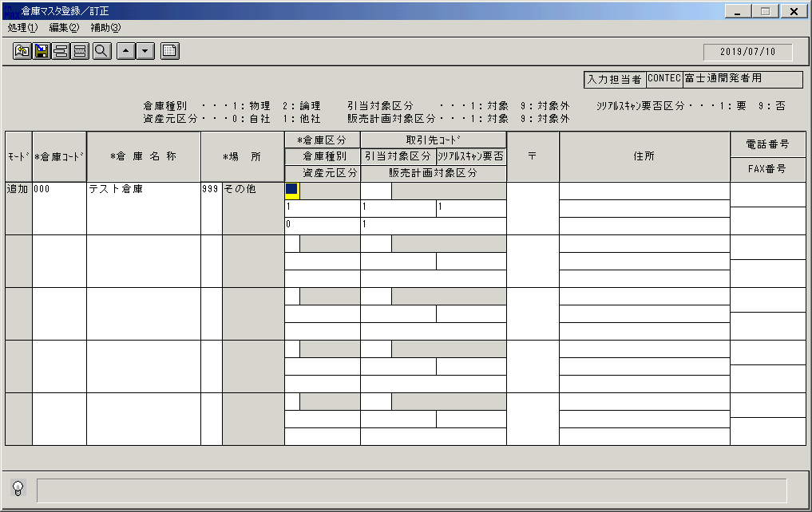
 |  |  | 操作内容 | 「倉庫区分」をクリックします。

 |  |  | ２．１．６．[倉庫マスタ登録／訂正]ウィンドウ - [倉庫区分一覧]ウィンドウ |  |  | 確認日 | 結果
 |  |  | 画面 | 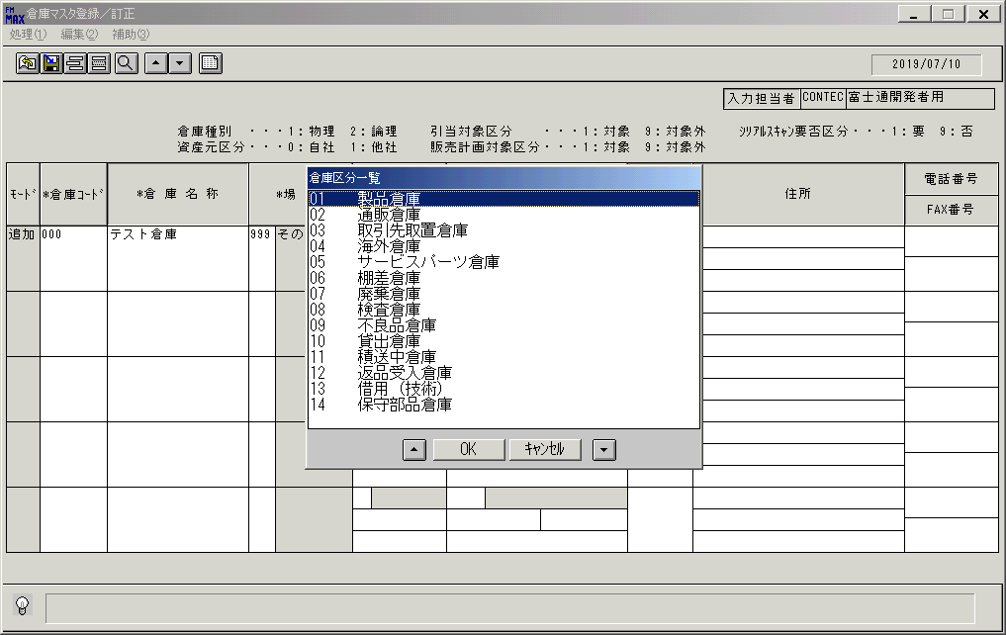
 |  |  | 操作内容 | レコードを選択し、「ＯＫ」を押します。

 |  |  | ２．１．７．[倉庫マスタ登録／訂正]ウィンドウ |  |  | 確認日 | 結果
 |  |  | 画面 | 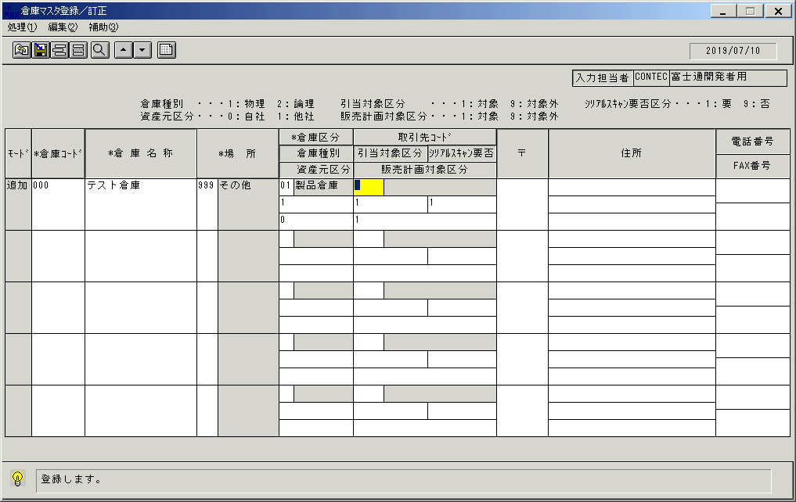
 |  |  | 操作内容 | 更新ボタンを押します。

 |  |  | ２．１．８．[倉庫マスタ登録／訂正]ウィンドウ |  |  | 確認日 | 結果
 |  |  | 画面 | 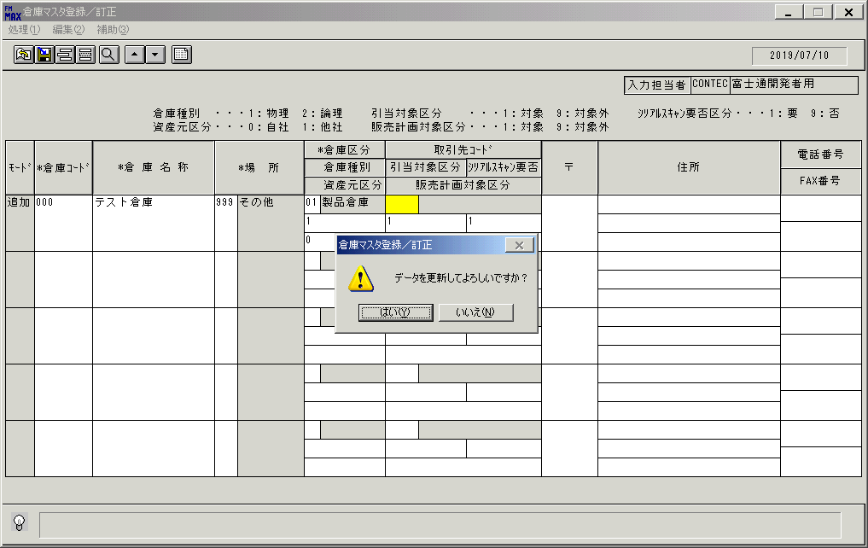
 |  |  | 操作内容 | 確認画面が表示されます。

 |  |  | ２．１．９． [倉庫マスタ登録／訂正]ウィンドウ |  |  | 確認日 | 結果
 |  |  | 画面 | 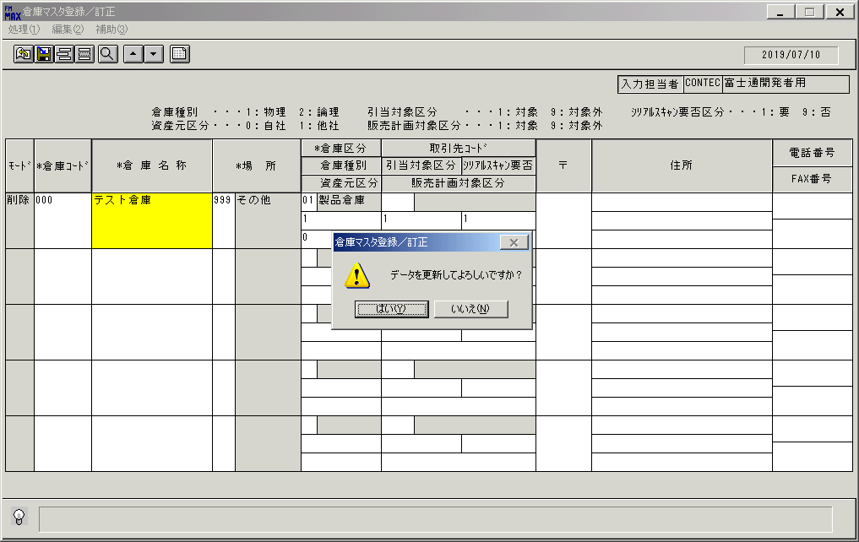
 |  |  | 操作内容 | 「倉庫コード」に値を入力します。

 |  |  | ２．１．１０．[倉庫マスタ登録／訂正]ウィンドウ |  |  | 確認日 | 結果
 |  |  | 画面
 |  |  | 操作内容 | 「はい」を押します。

 |  |  | ２．１．１１．[倉庫マスタ登録／訂正]ウィンドウ |  |  | 確認日 | 結果
 |  |  | 画面 | 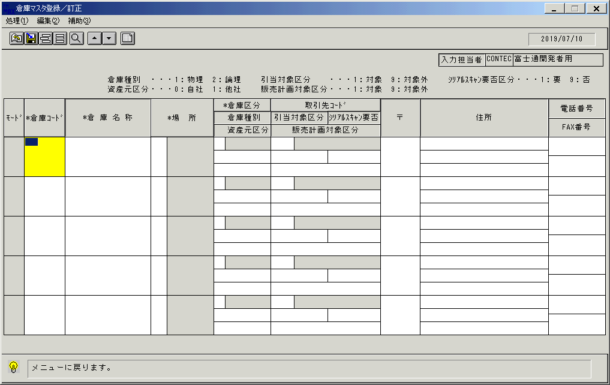
 |  |  | 操作内容 | 終了ボタンを押します。

 |  |  | ２．１．１２．[倉庫マスタ登録／訂正]ウィンドウ - [倉庫マスタ登録／訂正]ウィンドウ |  |  | 確認日 | 結果
 |  |  | 画面 | 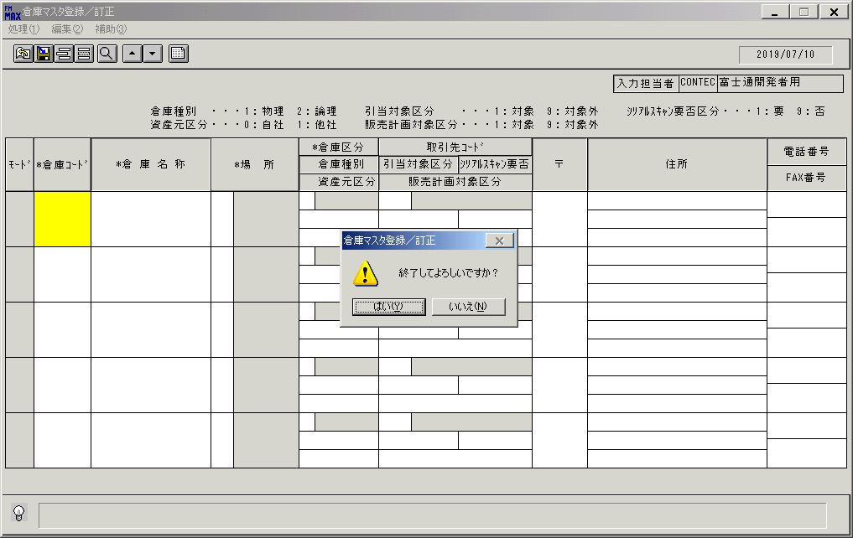
 |  |  | 操作内容 | 「はい」を押して処理を終了します。

画面(倉庫登録）初期
画面項目説明 |  |  |  | ユーザ名：㈱コンテック殿 |  |  |  |  |  |  | ｼｽﾃﾑ名：新総合情報システム |  |  |  |  |  | ﾌﾟﾛｾｽID/名：販売システム |  |  | 作成日:２００９年０１月２６日
 |  |  |  |  |  |  |  |  |  |  | ｼﾞｮﾌﾞID/名：SOU／マスタメンテ |  |  |  |  |  | ﾌﾟﾛｸﾞﾗﾑID/名：SOUMT51/倉庫マスタ登録／訂正 |  |  | 作成者：ACE)正木

 | 【画面項目説明】 |  | 画面名：倉庫マスタ登録／訂正 |  |  |  |  |  |  |  |  |  |  | FormID：SOUMT51 |  | ﾓｰﾄﾞ |  | 初期状態
 |  |  |  |  |  |  |  |  |  |  |  |  |  |  |  | 権限
 | № | 入出力項目名 |  |  | 入力 |  | 表示 | 属性 | 表示桁 | 入力桁 | レ | データソース |  |  | 項目名(初期値） |  |  |  | 項目説明
 |  |  |  |  | 必須 | 任意

 | 1 | 入力担当者（コード） |  |  |  |  | ○ | X | 6 |  |  |  |  |  |  |  |  |  | ログインした担当者コードを表示。
 | 2 | 入力担当者（名称） |  |  |  |  | ○ | NX | 20 |  |  | 担当者マスタ |  |  | 担当者名 |  |  |  | ログインした担当者コードの名称を担当者マスタより表示。
 | 3 | （モード） |  |  |  |  | ○ | NX | 4
 | 4 | 倉庫コード |  |  | ○ |  |  | 9 | 3 | 3
 | 5 | 倉庫名称 |  |  | ○ |  |  | NX | 20 | 20
 | 6 | 場所（コード） |  |  | ○ |  |  | X | 3 | 3
 | 7 | 場所（名称） |  |  |  |  | ○ | NX | 10
 | 8 | 倉庫区分 |  |  | ○ |  |  | 9 | 2 | 2 |  |  | yy
 | 9 | 倉庫区分（名称） |  |  |  |  | ○ | NX | 10
 | 10 | 取引先コード |  |  | △ | △ |  | X | 5 | 5
 | 11 | 取引先（名称） |  |  |  |  | ○ | NX | 20
 | 12 | 倉庫種別 |  |  | ○ |  |  | 9 | 1 | 1 |  |  |  |  | ”１” |  |  |  | 種別には、１：物理・２：論理 のどちらかが必ず入る
 | 13 | 引当対象区分 |  |  | ○ |  |  | 9 | 1 | 1 |  |  |  |  | ”１” |  |  |  | 区分には、１：対象・９：対象外 のどちらかが必ず入る
 | 14 | ｼﾘｱﾙｽｷｬﾝ要否 |  |  | ○ |  |  | 9 | 1 | 1 |  |  |  |  | ”１” |  |  |  | 区分には、１：要・９：否 のどちらかが必ず入る
 | 15 | 資産元区分 |  |  | ○ |  |  | 9 | 1 | 1 |  |  |  |  | ”０” |  |  |  | 区分には、０：自社・１：他社 のどちらかが必ず入る
 | 16 | 販売計画対象区分 |  |  | ○ |  |  | 9 | 1 | 1 |  |  |  |  | ”１” |  |  |  | 区分には、１：対象・９：対象外 のどちらかが必ず入る
 | 17 | 〒 |  |  |  | ○ |  | X | 8 | 20
 | 18 | 住所１ |  |  |  | ○ |  | X | 30 | 60
 | 19 | 住所２ |  |  |  | ○ |  | X | 30 | 60
 | 20 | 住所３ |  |  |  | ○ |  | X | 30 | 60
 | 21 | 電話番号 |  |  |  | ○ |  | X | 13 | 20
 | 22 | FAX番号 |  |  |  | ○ |  | X | 13 | 20

起動元EXE
システム情報
制御ファイル
データファイル
起動先EXE

画面(倉庫登録）一覧
画面項目説明 |  |  |  | ユーザ名：㈱コンテック殿 |  |  |  |  |  |  | ｼｽﾃﾑ名：新総合情報システム |  |  |  |  | ﾌﾟﾛｾｽID/名：販売システム |  |  | 作成日:２００９年０１月２６日
 |  |  |  |  |  |  |  |  |  |  | ｼﾞｮﾌﾞID/名：SOU／マスタメンテ |  |  |  |  | ﾌﾟﾛｸﾞﾗﾑID/名：SOUMT51/倉庫マスタ登録／訂正 |  |  | 作成者：ACE)正木

 | 【画面項目説明】 |  | 画面名：倉庫マスタ登録／訂正 |  |  |  |  |  |  |  |  |  | FormID：SOUMT51 |  | ﾓｰﾄﾞ |  | 一覧表示時/倉庫コード入力時
 |  |  |  |  |  |  |  |  |  |  |  |  |  |  | 権限
 | № | 入出力項目名 |  |  | 入力 |  | 表示 | 属性 | 表示桁 | 入力桁 | レ | データソース |  | 項目名(初期値） |  |  |  | 項目説明
 |  |  |  |  | 必須 | 任意

 | 1 | 入力担当者（コード） |  |  |  |  | ○ | X | 6
 | 2 | 入力担当者（名称） |  |  |  |  | ○ | NX | 20
 | 3 | （モード） |  |  |  |  | ○ | NX | 4 |  |  |  |  |  |  |  |  | 共通仕様書を参照。
 | 4 | 倉庫コード |  |  | ○ |  |  | 9 | 3 | 3
 | 5 | 倉庫名称 |  |  | ○ |  |  | NX | 20 | 20 |  | 倉庫マスタ |  | 倉庫名
 | 6 | 場所（コード） |  |  | ○ |  |  | X | 3 | 3 |  | 倉庫マスタ |  | 場所コード
 | 7 | 場所（名称） |  |  |  |  | ○ | NX | 10 |  |  | 名称マスタ |  | 名称１ |  |  |  | ｷｰ＝"015" And 倉庫マスタ．場所コード＝名称マスタ．コード1
 | 8 | 倉庫区分 |  |  | ○ |  |  | 9 | 2 | 2 |  | 倉庫マスタ |  | 倉庫区分
 | 9 | 倉庫区分（名称） |  |  |  |  | ○ | NX | 10 |  |  | 名称マスタ |  | 名称１ |  |  |  | ｷｰ＝"026" And 倉庫マスタ．倉庫区分＝名称マスタ．コード1
 | 10 | 取引先コード |  |  | △ | △ |  | X | 5 | 5 |  | 倉庫マスタ |  | 取引先コード
 | 11 | 取引先（名称） |  |  |  |  | ○ | NX | 20 |  |  | 得意先マスタ |  | 得意先名略称 |  |  |  | 倉庫マスタ．取引先コード＝得意先マスタ．得意先コード
 | 12 | 倉庫種別 |  |  | ○ |  |  | 9 | 1 | 1 |  | 倉庫マスタ |  | 倉庫種別
 | 13 | 引当対象区分 |  |  | ○ |  |  | 9 | 1 | 1 |  | 倉庫マスタ |  | 引当対象区分
 | 14 | ｼﾘｱﾙｽｷｬﾝ要否 |  |  | ○ |  |  | 9 | 1 | 1 |  | 倉庫マスタ |  | シリアルスキャン要否区分
 | 15 | 資産元区分 |  |  | ○ |  |  | 9 | 1 | 1 |  | 倉庫マスタ |  | 資産元区分
 | 16 | 販売計画対象区分 |  |  | ○ |  |  | 9 | 1 | 1 |  | 倉庫マスタ |  | 販売計画対象区分
 | 17 | 〒 |  |  |  | ○ |  | X | 8 | 20 |  | 倉庫マスタ |  | 倉庫郵便番号
 | 18 | 住所１ |  |  |  | ○ |  | X | 30 | 60 |  | 倉庫マスタ |  | 倉庫住所１
 | 19 | 住所２ |  |  |  | ○ |  | X | 30 | 60 |  | 倉庫マスタ |  | 倉庫住所２
 | 20 | 住所３ |  |  |  | ○ |  | X | 30 | 60 |  | 倉庫マスタ |  | 倉庫住所３
 | 21 | 電話番号 |  |  |  | ○ |  | X | 13 | 20 |  | 倉庫マスタ |  | 倉庫電話番号
 | 22 | FAX番号 |  |  |  | ○ |  | X | 13 | 20 |  | 倉庫マスタ |  | 倉庫ＦＡＸ番号

起動元EXE
システム情報
制御ファイル
データファイル
起動先EXE

画面(倉庫登録）項目入力
画面項目説明 |  |  |  | ユーザ名：㈱コンテック殿 |  |  |  |  |  |  | ｼｽﾃﾑ名：新総合情報システム |  |  |  |  | ﾌﾟﾛｾｽID/名：販売システム |  |  | 作成日:２００９年０１月２６日
 |  |  |  |  |  |  |  |  |  |  | ｼﾞｮﾌﾞID/名：SOU／マスタメンテ |  |  |  |  | ﾌﾟﾛｸﾞﾗﾑID/名：SOUMT51/倉庫マスタ登録／訂正 |  |  | 作成者：ACE)正木

 | 【画面項目説明】 |  | 画面名：倉庫マスタ登録／訂正 |  |  |  |  |  |  |  |  |  | FormID：SOUMT51 |  | ﾓｰﾄﾞ |  | 項目入力時
 |  |  |  |  |  |  |  |  |  |  |  |  |  |  | 権限
 | № | 入出力項目名 |  |  | 入力 |  | 表示 | 属性 | 表示桁 | 入力桁 | レ | データソース |  | 項目名(初期値） |  |  |  | 項目説明
 |  |  |  |  | 必須 | 任意

 | 1 | 入力担当者（コード） |  |  |  |  | ○ | X | 6
 | 2 | 入力担当者（名称） |  |  |  |  | ○ | NX | 20
 | 3 | （モード） |  |  |  |  | ○ | NX | 4 |  |  |  |  |  |  |  |  | 共通仕様書を参照。
 | 4 | 倉庫コード |  |  | ○ |  |  | 9 | 3 | 3
 | 5 | 倉庫名称 |  |  | ○ |  |  | NX | 20 | 20
 | 6 | 場所（コード） |  |  | ○ |  |  | X | 3 | 3
 | 7 | 場所（名称） |  |  |  |  | ○ | NX | 10 |  |  | 名称マスタ |  | 名称１ |  |  |  | 名称マスタ.キー＝"015" And 名称マスタ.コード1＝画面.場所(コード)
 | 8 | 倉庫区分 |  |  | ○ |  |  | 9 | 2 | 2
 | 9 | 倉庫区分（名称） |  |  |  |  | ○ | NX | 10 |  |  | 名称マスタ |  | 名称１ |  |  |  | 名称マスタ.キー＝"026" And 名称マスタ.コード1＝画面．倉庫区分
 | 10 | 取引先コード |  |  | △ | △ |  | X | 5 | 5 |  |  |  |  |  |  |  | 資産元区分が他社：１のとき、取引先は必須
 | 11 | 取引先（名称） |  |  |  |  | ○ | NX | 20 |  |  | 得意先マスタ |  | 得意先名略称 |  |  |  | 得意先マスタ．得意先コード＝画面．取引先コード
 | 12 | 倉庫種別 |  |  | ○ |  |  | 9 | 1 | 1
 | 13 | 引当対象区分 |  |  | ○ |  |  | 9 | 1 | 1
 | 14 | ｼﾘｱﾙｽｷｬﾝ要否 |  |  | ○ |  |  | 9 | 1 | 1 |  |  |  | 右に記載 |  |  |  | 倉庫区分入力時、倉庫区分=10 の場合、初期値 9をセット。
 |  |  |  |  |  |  |  |  |  |  |  |  |  |  |  |  |  | 倉庫区分<>10 の場合、初期値 1をセット。
 | 15 | 資産元区分 |  |  | ○ |  |  | 9 | 1 | 1
 | 16 | 販売計画対象区分 |  |  | ○ |  |  | 9 | 1 | 1
 | 17 | 〒 |  |  |  | ○ |  | X | 8 | 20
 | 18 | 住所１ |  |  |  | ○ |  | X | 30 | 60
 | 19 | 住所２ |  |  |  | ○ |  | X | 30 | 60
 | 20 | 住所３ |  |  |  | ○ |  | X | 30 | 60
 | 21 | 電話番号 |  |  |  | ○ |  | X | 13 | 20
 | 22 | FAX番号 |  |  |  | ○ |  | X | 13 | 20

起動元EXE
システム情報
制御ファイル
データファイル
起動先EXE

